Sheet1
Pitanje | Najčešći odgovor | Najrijeđi odgovor | Funkcionalnost aplikacije | Zaključak
Naziv studijskog programa (Odjel za informatiku, Filozofski fakultet...) | Odjel za informatiku | Odjel za fiziku | / | Na anketu su odgovorili Odjel za informatiku, Odjel za matematiku i Odjel za fiziku
Na kojoj ste godini studija? | 4 | 1 | / | Najveći udio u anketi imali su studentu s 3., 4. i 5. godine
Koliko često pregledavate aktivnosti (termine predavanja, vježbi, bodovnih aktivnosti) vezane uz kolegij? | Dnevno | Par puta tjedno | / | Korisnici će najčešće koristiti aplikaciju na dnevnoj bazi
Smatram da je prikaz aktivnosti (predavanja, vježbe, bodovne aktivnosti) u obliku kalendara korisno | 5 | 3 | Termini za aktivnosti se prikazuju u obliku kalendara | Korisnici najčešće pregledavaju aktivnosti u obliku kalendara
Da li koristite kaledar (rokovnik, planer) za pregled aktivnosti u bilo kojem obliku? | Da | Ne | Potvrda: Termini za aktivnosti se prikazuju u obliku kalendara | Korisnici najčešće pregledavaju aktivnosti u obliku kalendara
Ako koristite kalendar (rokovnik, planer) za pregled aktivnosti, koju uslugu koristite za to? | Google kalendar | Ništa | Export kalendara u Google kalendar | Korisnici već koriste druge kalendare
Želim samostalno mijenjati termine izvođenja aktivnosti u kalendaru | Da | Ne | Dopuštena je samostalna izmjena aktivnosti, dakle nije potrebno da administrator/profesor to obavlja | Korisnici sami uređuju aktivnosti u kalendaru
Kako biste željeli dobivati obavijesti o aktivnostima? | Preko aplikacije | Ništa | Obavijesti se šalju preko maila | Korisnici najčešće žele dobivati obavijesti putem aplikacije. Kako u trenutnim fazama nemamo resurse za takvu funkcionalnost, to je nešto čime se aplikacija u kasnijim fazama može nadograditi
Ako želite dobivati obavijesti, koliko često? | Dnevno | Tjedno | Obavijesti se šalju na dnevnoj razini | Korisnici su relativno ravnomjerno podijeljeni između ova dva odgovora pa se u drugoj fazi planira postaviti pitanje o učestalosti dobivanja obavijesti
Smatram da je korisno bilježiti postotak uspješnosti na bodovnim aktivnostima | 5 | 2 | Bilježenje bodova po bodovnim aktivnostima | Korisnici žele vidjeti koliko su bodova ostvarili na određenoj aktivnosti
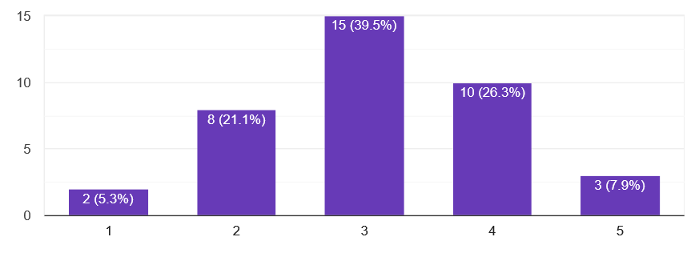
Smatram da je korisno bilježiti prisustvo na predavanjima/vježbama | 4, 3 | 1, 5 | Omogućeno je bilježenje prisustva na nebodovnim aktivnostima | Pitanje ćemo postaviti na precizniji način u drugoj fazi
Smatram da je korisno anonimno usporediti rezultate na kolegiju s rezultatima ostalih studenata (prolaznost, srednja ocjena...) | 5 | 1 | Prikazana je statistika na razini kolegija i aktivnosti unutar kolegija | Pitanje ponovno postavljamo u drugoj fazi
Smatram da je korisno imati pregled dostupnih skripti za svaki kolegij | 5 | 1 | Omogućen je upload skripti za bodovne aktivnosti | Korisnici žele vidjeti dostupne materijale za određenu aktivnost na jednom mjestu za sve kolegije
Biste li željeli imati zajednički kutak za grupne aktivnosti? | Da | Ne | Omogućen je upload materijala, ključnih datuma, stvaranje postova, podjela zadataka između članova, plan tijeka izrade za grupne aktivnosti u obliku "sobe" | Ponavljamo pitanje u drugoj fazi s detaljnijim obrazloženjem
Kako biste označili važnost kolegija (po boji, određenoj oznaci...)? | Boja | Ime, Broj, Oznaka | Omogućeno je označivanje kolegija po bojama | Korisnici najčešće žele kolegije označiti s bojama koje prikazuju važnost kolegija
Smatram da je korisno imati pregled COVID obavijesti vezanih uz Odjel | 4 | 1 | / | Preskačemo implementaciju ove funkcionalnosti u prvoj fazi. Ponavljamo pitanje u drugoj fazi s naglaskom na iznimne obavijesti (zatvaranje zgrade zbog COVID, bure i sl.)
Postoji li funkcionalnost za praćenje aktivnosti kolegija, a da nije spomenuta? | Ne znam | Ne | / | U prvoj fazi se korisnici ne mogu sjetiti funkcionalnosti koja nije opisana u anketi
Ukoliko želite dobiti email s linkom na aplikaciju kada bude dostupna, molimo Vas da ostavite email adresu | 6/38 |  | / | 6 od 38 polaznika želi aktivno probati koristiti aplikaciju
 |  |  | Dostupan je kalendar nastave za trenutnu akademsku godinu

